プロファイルリスト
20230813コメント
倉庫へのユーザ付与廃止の為、同一プロファイルに変更
No | ユーザー | プロファイル名 | ユーザーライセンス
1 | アライアンス | RS Standard Platform User - Alliance | Salesforce Platform
2 | コーポレート | RS Standard Platform User - Alliance | Salesforce Platform
3 | テクニカル | RS Standard Platform User - Alliance | Salesforce Platform
4 | 倉庫 | RS Standard Platform User - Warehouse | Salesforce Platform
5 | システムセットアップ | システム管理者 | Salesforce
6 | SC-User | RS Standard Platform User - SC User | Salesforce Platform

ユーザリスト
20230813コメント
倉庫へのユーザ付与廃止の為、同一プロファイルに変更
No | 氏名 | ユーザ名 | メール | プロファイル
1 | 土井 総司 | soshi.doi@spacecool.jp.rspilot | rs_technical-1@itp-link.com | RS Standard Platform User - SC User
2 | 山中 桃花 | momoka.yamanaka@spacecool.jp.rspilot | rs_coorporate-1@itp-link.com | RS Standard Platform User - SC User
3 | 伊藤 真紀 | maki.ito@spacecool.jp.rspilot | rs_alliance-1@itp-link.com | RS Standard Platform User - SC User
4 | 倉庫 | warehouse-1@itp-link.com.rspilot | rs_warehouse-1@itp-link.com | RS Standard Platform User - Warehouse
5 | RS Support - SPACECOOL ITPL | itpl-rssupport@itp-link.com.spacecool.rspilot | huyama@itp-link.com | システム管理者
6
7
8

 | 権限 | 割り当て | 土井 総司 | 山中 桃花 | 伊藤 真紀 | 倉庫 | RS Support - SPACECOOL ITPL
 | 権限セットの割当 | Orders_Platform_for_Rootstock_Users | 〇 | 〇 | 〇
 |  | RootForms User | 〇 | 〇 | 〇
 |  | RS Baseline Lightning | 〇 | 〇 | 〇 |  | 〇
 |  | RS Baseline Permission Set | 〇 | 〇 | 〇
 |  | RS Product Configurator Alliance | 〇 | 〇 | 〇
 |  | RS Sales Order Setup Alliance | 〇 | 〇 | 〇
 |  | RS Standard Platform User Light Access | 〇 | 〇 | 〇
 | 権限セットライセンスの割り当て | Orders Platform | 〇 | 〇 | 〇

SC-User
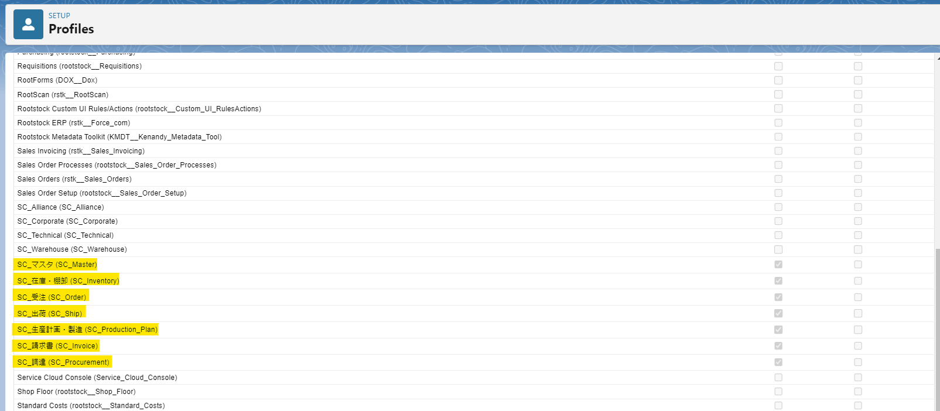
No | アプリケーション名
1 | SC_受注 (SC_Order)
2 | SC_出荷 (SC_Ship)
3 | SC_マスタ (SC_Master)
4 | SC_在庫・棚卸 (SC_Inventory)
5 | SC_生産計画・製造 (SC_Production_Plan)
6 | SC_調達 (SC_Procurement)
7 | SC_請求書 (SC_Invoice)

システムセットアップ
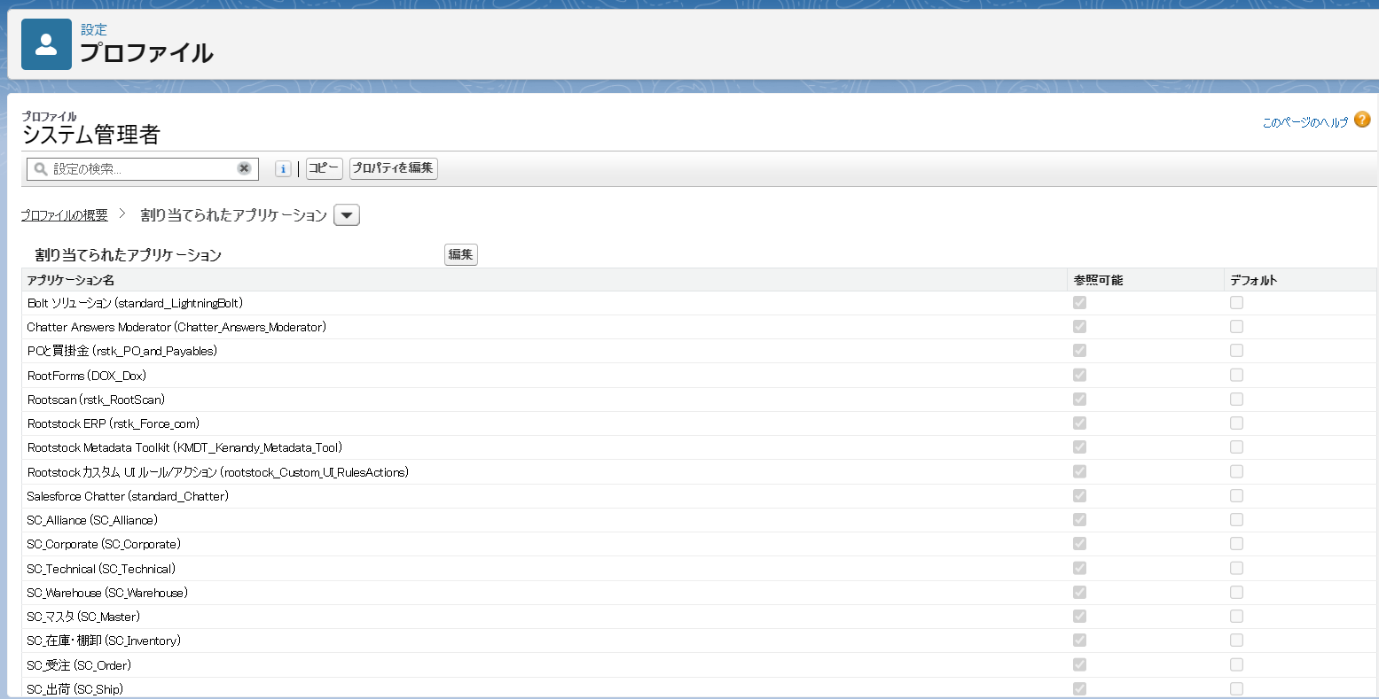
戻る
 | No | アプリケーション名
 | 1 | Bolt ソリューション (standard__LightningBolt) | 必要
 | 2 | Chatter Answers Moderator (Chatter_Answers_Moderator) | 必要
 | 3 | POと買掛金 (rstk__PO_and_Payables) | 必要
 | 4 | RootForms (DOX__Dox) | 必要
 | 5 | Rootscan (rstk__RootScan) | 必要
 | 6 | Rootstock ERP (rstk__Force_com) | 必要
 | 7 | Rootstock Metadata Toolkit (KMDT__Kenandy_Metadata_Tool) | 必要
 | 8 | Rootstock カスタム UI ルール/アクション (rootstock__Custom_UI_RulesActions) | 必要
 | 9 | Salesforce Chatter (standard__Chatter) | 必要
 | 10 | SC_Alliance (SC_Alliance) | 必要
 | 11 | SC_Corporate (SC_Corporate) | 必要
 | 12 | SC_Technical (SC_Technical) | 必要
 | 13 | SC_Warehouse (SC_Warehouse) | 必要
 | 14 | SC_マスタ (SC_Master) | 必要
 | 15 | SC_在庫・棚卸 (SC_Inventory) | 必要
 | 16 | SC_受注 (SC_Order) | 必要
 | 17 | SC_出荷 (SC_Ship) | 必要
 | 18 | SC_生産計画・製造 (SC_Production_Plan) | 必要
 | 19 | SC_請求書 (SC_Invoice) | 必要
 | 20 | SC_調達 (SC_Procurement) | 必要
 | 21 | Service Cloud Console (Service_Cloud_Console) | 必要
 | 22 | SO (SO) (rstk__Sales_Orders) | 必要
 | 23 | SOセットアップ (rootstock__Sales_Order_Setup) | 必要
 | 24 | SO処理 (rootstock__Sales_Order_Processes) | 必要
 | 25 | Your Account (standard__OnlineSales) | 必要
 | 26 | アプリケーションランチャー (standard__AppLauncher) | 必要
 | 27 | サービス (standard__Service) | 必要
 | 28 | システムセットアップ (rootstock__System_Setup) | 必要
 | 29 | ショップフロア (rootstock__Shop_Floor) | 必要
 | 30 | すべてのタブ (standard__AllTabSet) | 必要
 | 31 | セールス (standard__LightningSales) | 必要
 | 32 | セールス (standard__Sales) | 必要
 | 33 | セールスコンソール (standard__LightningSalesConsole) | 必要
 | 34 | デジタルエクスペリエンス (standard__SalesforceCMS) | 必要
 | 35 | フォーキャスト-MRP (rootstock__ForecastingMRP) | 必要
 | 36 | プロジェクト管理 (rootstock__Project_Control) | 必要
 | 37 | プロジェクト管理 (rstk__Project_Control2) | 必要
 | 38 | マーケティング (standard__Marketing) | 必要
 | 39 | ライセンスプレート管理 (rstk__License_Plate_Management) | 必要
 | 40 | ライトニングエクスペリエンス (rootstock__Lightning_Experience) | 必要
 | 41 | ライトニングカウント (rootstock__Lightning_Count) | 必要
 | 42 | ライトニング支援 (rootstock__CSM_Lightning_Support) | 必要
 | 43 | 依頼 (rootstock__Requisitions) | 必要
 | 44 | 購買 (rootstock__Purchasing) | 必要
 | 45 | 在庫 (rstk__Inventory) | 必要
 | 46 | 在庫管理 (rootstock__Inventory_Management) | 必要
 | 47 | 製造エンジニアリング (rootstock__Mfg_Engineering) | 必要
 | 48 | 製造エンジニアリング (rstk__Mfg_Engineering) | 必要
 | 49 | 製造指示(WO) (rootstock__Work_Orders) | 必要
 | 50 | 製造指示(WO) (rstk__Work_Orders) | 必要
 | 51 | 売上請求 (rstk__Sales_Invoicing) | 必要
 | 52 | 標準原価 (rootstock__Standard_Costs) | 必要
 | 53 | 品目とコスト (rstk__Items_and_Costs) | 必要
 | 54 | 輸送費と陸揚げ費用 (rstk__Freight_and_Landed_Costs) | 必要

アライアンス
戻る

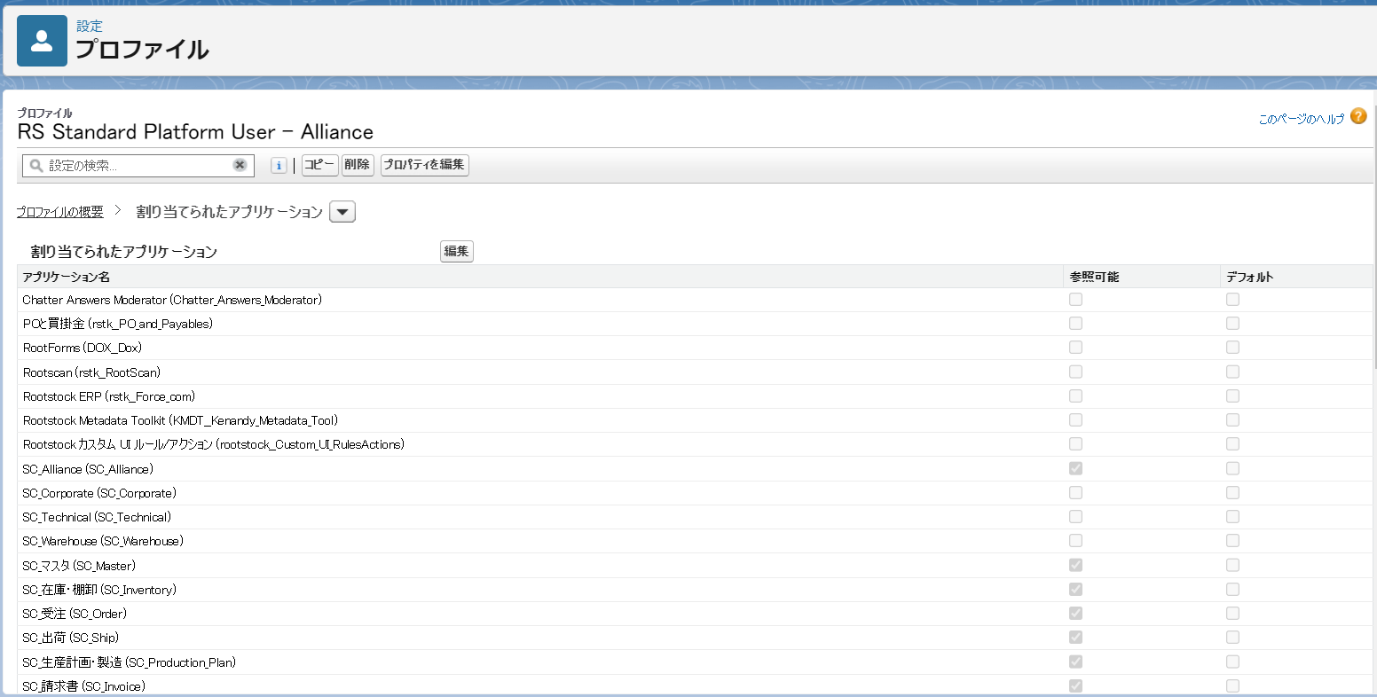
 | No | アプリケーション名
 | 1 | SC_受注 (SC_Order) | 必要
 | 2 | SC_出荷 (SC_Ship) | 不要
 | 3 | SC_マスタ (SC_Master) | ?
 | 4 | SC_在庫・棚卸 (SC_Inventory) | ?
 | 5 | SC_生産計画・製造 (SC_Production_Plan) | ?
 | 6 | SC_調達 (SC_Procurement) | ?
 | 7 | SC_請求書 (SC_Invoice) | ?
 | 8 | プラットフォーム (standard__Platform) | ?

テクニカル
戻る
2023/08/16: 割り当て必要かどうか確認します
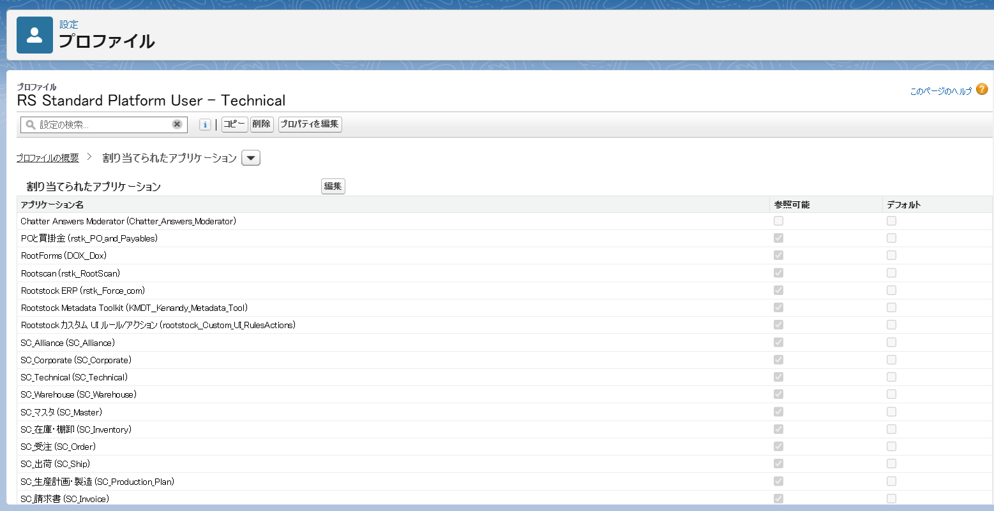
 | No | アプリケーション名
 | 1 | POと買掛金 (rstk__PO_and_Payables) | 必要
 | 2 | RootForms (DOX__Dox) | 不要
 | 3 | Rootscan (rstk__RootScan) | ?
 | 4 | Rootstock ERP (rstk__Force_com) | ?
 | 5 | Rootstock Metadata Toolkit (KMDT__Kenandy_Metadata_Tool) | ?
 | 6 | Rootstock カスタム UI ルール/アクション (rootstock__Custom_UI_RulesActions) | ?
 | 7 | SC_Alliance (SC_Alliance) | ?
 | 8 | SC_Corporate (SC_Corporate) | ?
 | 9 | SC_Technical (SC_Technical) | ?
 | 10 | SC_Warehouse (SC_Warehouse) | ?
 | 11 | SC_マスタ (SC_Master) | ?
 | 12 | SC_在庫・棚卸 (SC_Inventory) | ?
 | 13 | SC_受注 (SC_Order) | ?
 | 14 | SC_出荷 (SC_Ship) | ?
 | 15 | SC_生産計画・製造 (SC_Production_Plan) | ?
 | 16 | SC_請求書 (SC_Invoice) | ?
 | 17 | SC_調達 (SC_Procurement) | ?
 | 18 | SO (SO) (rstk__Sales_Orders) | ?
 | 19 | SOセットアップ (rootstock__Sales_Order_Setup) | ?
 | 20 | SO処理 (rootstock__Sales_Order_Processes) | ?
 | 21 | システムセットアップ (rootstock__System_Setup) | ?
 | 22 | ショップフロア (rootstock__Shop_Floor) | ?
 | 23 | フォーキャスト-MRP (rootstock__ForecastingMRP) | ?
 | 24 | プラットフォーム (standard__Platform) | ?
 | 25 | プロジェクト管理 (rootstock__Project_Control) | ?
 | 26 | プロジェクト管理 (rstk__Project_Control2) | ?
 | 27 | ライトニングエクスペリエンス (rootstock__Lightning_Experience) | ?
 | 28 | ライトニングカウント (rootstock__Lightning_Count) | ?
 | 29 | ライトニング支援 (rootstock__CSM_Lightning_Support) | ?
 | 30 | 依頼 (rootstock__Requisitions) | ?
 | 31 | 購買 (rootstock__Purchasing) | ?
 | 32 | 在庫 (rstk__Inventory) | ?
 | 33 | 在庫管理 (rootstock__Inventory_Management) | ?
 | 34 | 製造エンジニアリング (rootstock__Mfg_Engineering) | ?
 | 35 | 製造エンジニアリング (rstk__Mfg_Engineering) | ?
 | 36 | 製造指示(WO) (rootstock__Work_Orders) | ?
 | 37 | 製造指示(WO) (rstk__Work_Orders) | ?
 | 38 | 売上請求 (rstk__Sales_Invoicing) | ?
 | 39 | 標準原価 (rootstock__Standard_Costs) | ?
 | 40 | 品目とコスト (rstk__Items_and_Costs) | ?

コーポレート
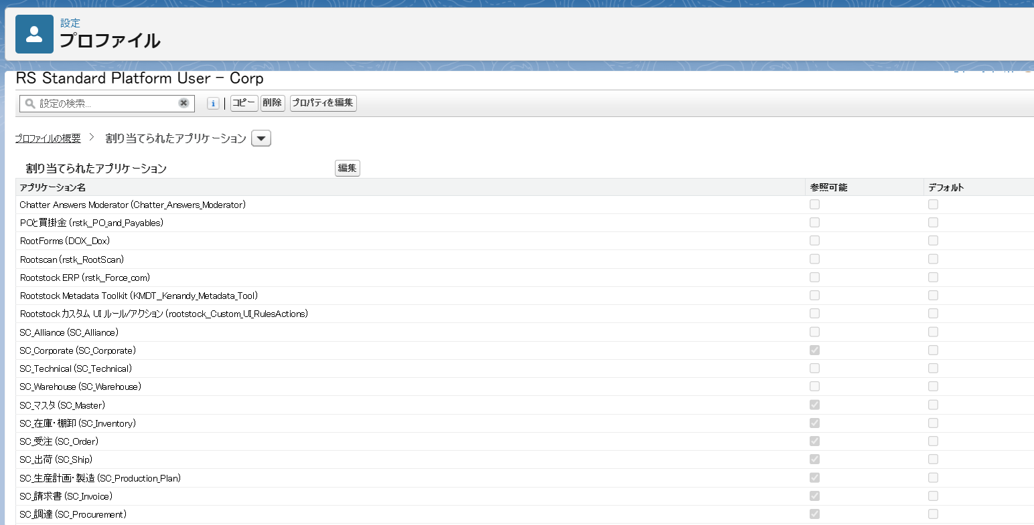
戻る
 | No | アプリケーション名
 | 1 | SC_受注 (SC_Order) | 必要
 | 2 | SC_出荷 (SC_Ship) | 不要
 | 3 | SC_マスタ (SC_Master) | ?
 | 4 | SC_在庫・棚卸 (SC_Inventory) | ?
 | 5 | SC_生産計画・製造 (SC_Production_Plan) | ?
 | 6 | SC_調達 (SC_Procurement) | ?
 | 7 | SC_請求書 (SC_Invoice) | ?
 | 8 | プラットフォーム (standard__Platform) | ?

